功能说明-设备状态管理
详细功能设计 |  |  | 设计说明书 | 创建日期 | 2022-06-28 | 创建者 | 孙荣通
项目 |  | EMS |  | 修改日期 | 2022-06-28 | 修改者 | 孙荣通
模块 |  | Setup功能 |  | Ver. | 1.0
功能 |  | Setup功能 | 0
功能说明

[目录]
 | 1 画面概况
 | 2 画面项目概述
 | 3 画面处理概述
 | 3.1 处理流程
 | 3.2 处理说明 |  |  |  |  |  |  | [画面处理概述]

[画面概况]

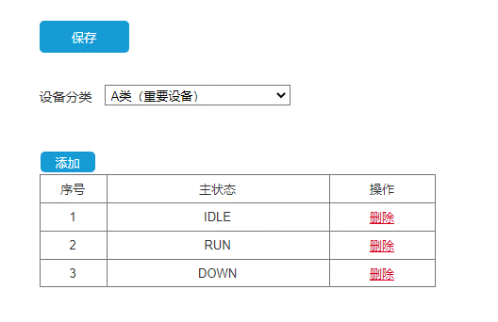
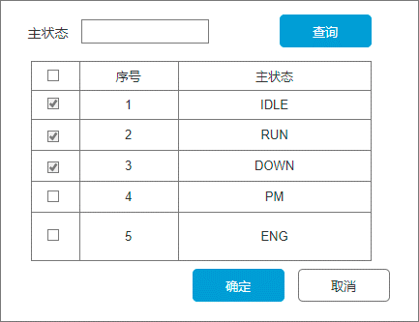
 |  |  |  |  |  |  |  | [画面1项目概述]

 |  |  |  |  |  |  |  |  | 页面说明：

 |  |  |  |  |  |  |  |  | 1. 设备分类：取数据字典（ 类型为：MC_EQP_EQUIPMENT.EQP_KIND）

 |  |  |  |  |  |  |  |  | 2. 切换设备分类时，列表从数据库获取最新对应分类的状态信息

 |  |  |  |  |  |  |  |  | 3. 点击添加 ：弹窗 出主状态选择页面，（主状态：数据字典维护） 3.1 已选择的，不可再选， 3.2 确定，添加到列表中

 |  |  |  |  |  |  |  |  | 4. 列表操作栏，点删除，需要二次删除确认

 |  |  |  |  |  |  |  |  | 5. 点击保存， 校验主状态不能重复， 校验通过才会保存数据库

 |  |  |  |  |  |  |  | [画面2项目概述]
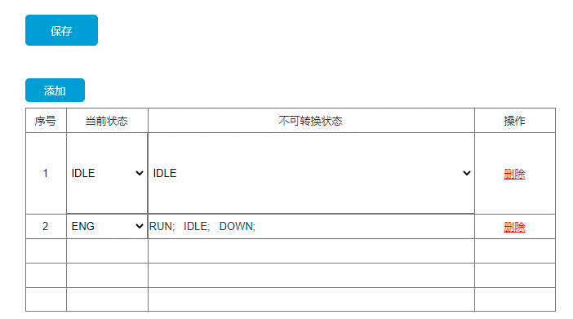
 |  |  |  |  |  |  |  |  | 页面说明：

 |  |  |  |  |  |  |  |  | 1. 打开页面，初始加载已经设置的设备状态不可转换列表；
 |  |  |  |  |  |  |  |  | 2. 点击新增， 添加明细行， 选择当前状态； 不可更改状态不能为空， 可多选；
 |  |  |  |  |  |  |  |  | 3. 删除时， 进行二次删除确认提示， 确定后，重新进行序号排序；
 |  |  |  |  |  |  |  |  | 4. 保存时， 校验明细行的当前状态不能重复；
 |  |  |  |  |  |  |  |  | 5. 保存时， 优先处理删除， 再处理修改， 最后处理新增；
 |  |  |  |  |  |  |  |  | 6. 保存完成， 刷新页面；

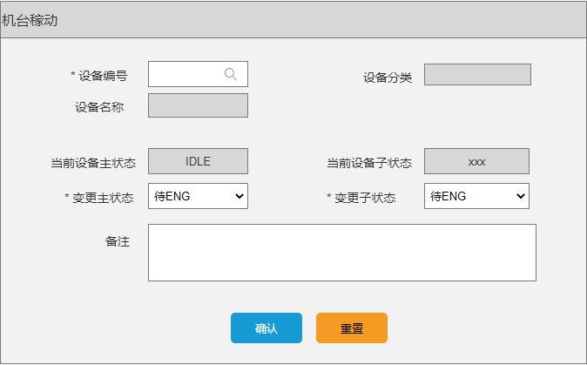

 |  |  |  |  |  |  |  | [画面3项目概述]

 |  |  |  |  |  |  |  |  | 页面说明：

 |  |  |  |  |  |  |  |  | 1. 设备编号开窗：所有设备编号， 可双击明细行选择机台；
 |  |  |  |  |  |  |  |  | 2. 设备名称/设备分类：自动带出
 |  |  |  |  |  |  |  |  | 3. 当前设备主状态/子状态：自动带出当前状态
 |  |  |  |  |  |  |  |  | 4. 变更主状态：自动带出当前分类下的主状状态清单（排除掉当前状态对应的不可转换状态）
 |  |  |  |  |  |  |  |  | 5. 变更子状态：主状态有值时可用，否则清空禁用； 根据选择的主状态带出对应的子状态清单（若清单为一笔，带出显示）

 |  |  |  |  |  |  |  |  | 6. 确认
 |  |  |  |  |  |  |  |  | 6.1 若当前主状态为：待ENG 状态时，且当前设备存在发起借机审核中的借机单，不允许修改主状态

 |  |  |  |  |  |  |  |  | 6.2 修改对应的设备的主状态和子状态， 并记录状态变更历史（含时间、人员信息、 状态持续时长）

 |  |  |  |  |  |  |  |  | 7. 重置： 初始化页面；

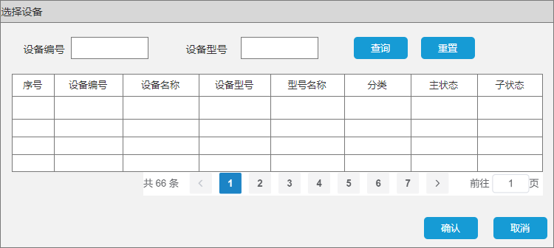
 |  |  |  |  |  |  |  |  | 1. 设备号新建的时候， 对于主状态：IDLE下增加一个子状态：IDLE； 主状态、次状态初始都是：IDLE、IDLE；
 |  |  |  |  |  |  |  |  | 2. 历史设备号的状态：初始都是：IDLE、IDLE；

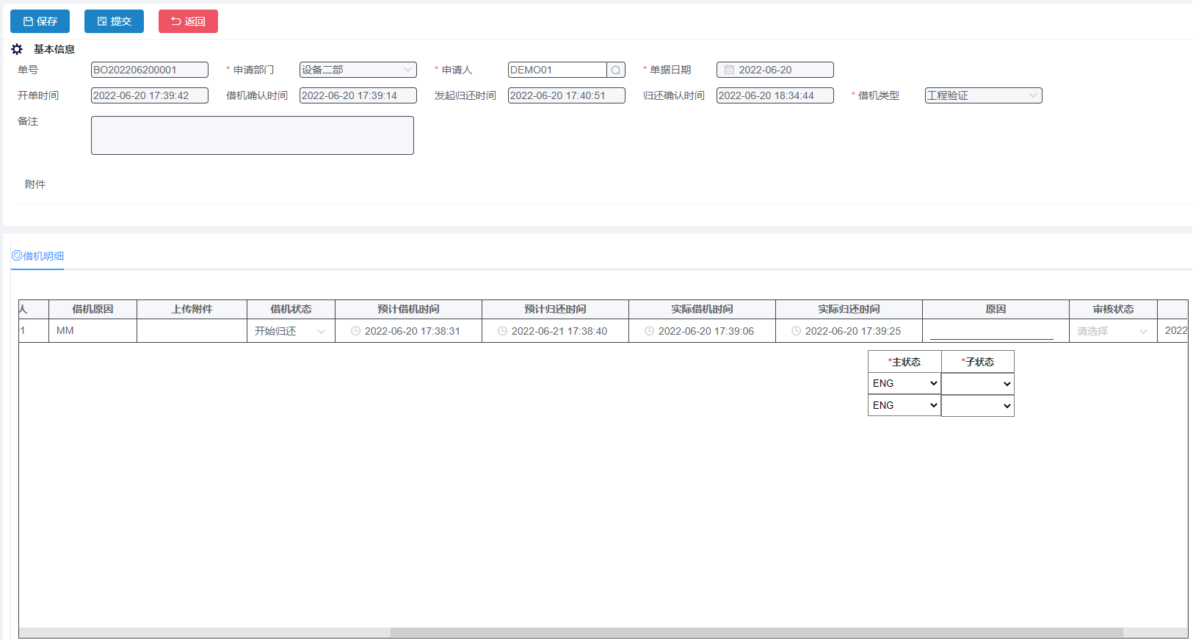
 |  |  |  |  |  |  |  | [画面4项目概述]

 |  |  |  |  |  |  |  |  | 页面说明：

 |  |  |  |  |  |  |  |  | 1. 发起借机， 新增选择的设备时增加筛选主状态=待ENG状态； 发起借机、发起归还进入时，主状态、次状态只读；

 |  |  |  |  |  |  |  |  | 2. 发起借机审核通过后， 将机台对应的主状态自动变更为 ENG状态， 次状态设置为空； 并记录机台状态变更历史（含时间、人员信息）；

 |  |  |  |  |  |  |  |  | 3. 借机确认时：
 |  |  |  |  |  |  |  |  | 3.1 增加主状态，只读，带出设备当前的主状态（即ENG状态）；
 |  |  |  |  |  |  |  |  | 3.2 增加子状态， 必录， 可改， 选择对应主状态下的子状态；
 |  |  |  |  |  |  |  |  | 3.3 更改对应设备的子状态并 记录机台状态变更历史（含时间、人员信息）；

 |  |  |  |  |  |  |  |  | 4. 归还确认时：
 |  |  |  |  |  |  |  |  | 4.1 增加主状态，必录，可改， 带出设备分类对应的主状态清单， 排除当前的设备状态（ENG）
 |  |  |  |  |  |  |  |  | 4.2 增加子状态， 必录， 可改， 选择对应主状态下的子状态；
 |  |  |  |  |  |  |  |  | 4.3 更改对应设备对应的主状态和子状态并记录机台状态变更历史（含时间、人员信息）；

 |  |  |  |  |  |  |  | [其他修改调整]

 |  |  |  |  |  |  |  |  | 页面说明：

 |  |  |  |  |  |  |  |  | 1. 设备资产档案隐藏运行状态， 增加主状态和次状态；新增时可修改， 其他状态只读；

 |  |  |  |  |  |  |  |  | 2. 设备运行状态报表， 取消运行状态，增加主状态和次状态

 |  |  |  |  |  |  |  |  | 3. 设备基础资料里面对应的寿命控制参数使用次数的单位， 新增枚举项目： 次数；

功能说明-Tooling下机优化
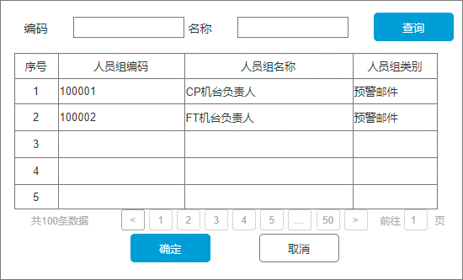
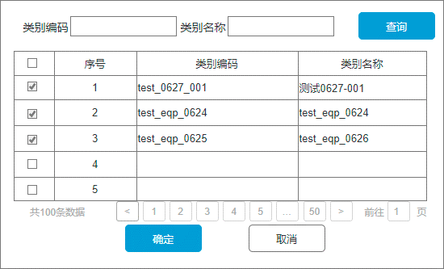
详细功能设计 |  |  | 设计说明书 | 创建日期 | 2022-06-28 | 创建者 | 孙荣通
项目 |  | EMS |  | 修改日期 | 2022-06-28 | 修改者 | 孙荣通
模块 |  | Setup功能 |  | Ver. | 1.0
功能 |  | Setup功能 | 0
功能说明

[目录]
 | 1 画面概况
 | 2 画面项目概述
 | 3 画面处理概述
 | 3.1 处理流程
 | 3.2 处理说明 |  |  |  |  |  |  | [画面处理概述]

[画面概况]

 |  |  |  |  |  |  |  | [画面1项目概述]

 |  |  |  |  |  |  |  |  | 页面说明：

 |  |  |  |  |  |  |  |  | 1. Tooling下机页面的列表中增加操作列： 重置次数; Site存在且分类=Socket时可用；否则置灰禁用

 |  |  |  |  |  |  |  |  | 2. 点击重置次数， 弹出重置次数弹窗， 录入重置原因， 点击确定：
 |  |  |  |  |  |  |  |  | 2.1 重置当前Tooling编号对应的寿命已使用次数；
 |  |  |  |  |  |  |  |  | 2.2 记录重置的相关信息（重置的机台， Site, Tooling编号， 重置前已使用次数， 重置人， 重置时间）

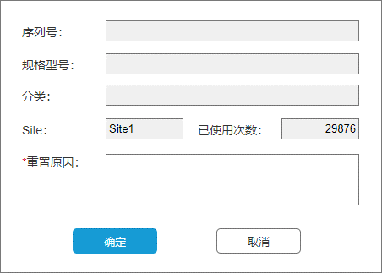

 |  |  |  |  |  |  |  | [画面2项目概述]
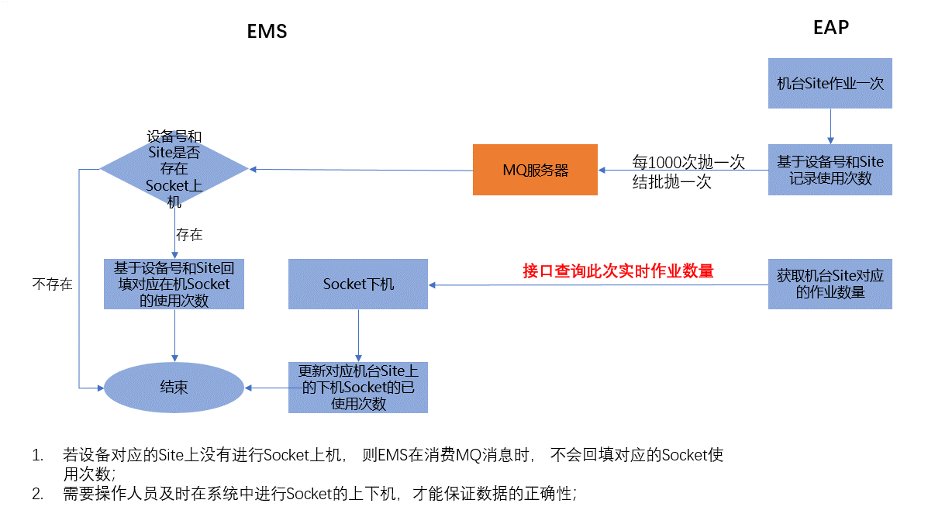
 |  |  |  |  |  |  |  |  | 页面说明：Socket使用次数计算逻辑调整

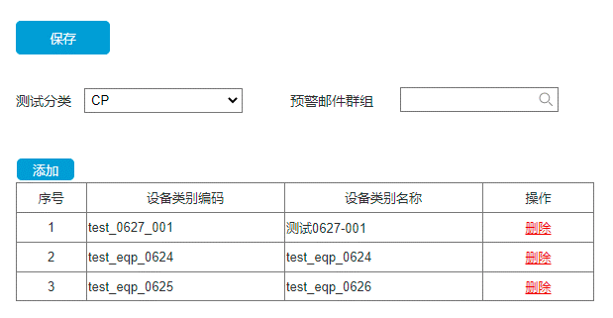
 |  |  |  |  |  |  |  | [画面3项目概述]

 |  |  |  |  |  |  |  |  | 页面说明：测试分类设备类别设置

 |  |  |  |  |  |  |  |  | 1. 新增测试分类设备类别设置页面

 |  |  |  |  |  |  |  |  | 2. 测试分类：取值数据字典（CP/FT)， 默认可用，切换时自动查询当前选择值对应的邮件预警群组、设备类别清单（只展示启用的设备类别）；

 |  |  |  |  |  |  |  |  | 3. 点击邮件群组开窗， 弹出邮件群组， 筛选人员组类别=预警邮件且是启用状态的人员组清单； （需要在对应的数据字典中添加）单选；

 |  |  |  |  |  |  |  |  | 4. 点击添加按钮， 弹出设备类别筛选启用的设备类别； 可多选， 已经选择的不能再选择；

 |  |  |  |  |  |  |  |  | 5. 点击删除， 进行二次删除确认提醒， 确认后删除当前明细行；

 |  |  |  |  |  |  |  |  | 6. 点击保存校验：
 |  |  |  |  |  |  |  |  | 6.1 测试分类、预警邮件群组、设备类别群组不能为空；

 |  |  |  |  |  |  |  |  | 7. 基于测试分类、设备类别设置的邮件群组使用在在机Tooling寿命预警时进行发送邮件； （定时任务触发， 触发频率可配置， 相同邮件发送规则需要与客户确认）

功能说明-Tooling打印需求
详细功能设计 |  |  | 设计说明书 | 创建日期 | 2022-06-28 | 创建者 | 孙荣通
项目 |  | EMS |  | 修改日期 | 2022-06-28 | 修改者 | 孙荣通
模块 |  | Setup功能 |  | Ver. | 1.0
功能 |  | Setup功能 | 0
功能说明

[目录]
 | 1 画面概况
 | 2 画面项目概述
 | 3 画面处理概述
 | 3.1 处理流程
 | 3.2 处理说明 |  |  |  |  |  |  | [画面处理概述]

[画面概况]

 |  |  |  |  |  |  |  | [画面1项目概述]

 |  |  |  |  |  |  |  |  | 页面说明：属性设置查询
 |  |  |  |  |  |  |  |  | 数据库预设序列号、料号、打印日期的属性设置；

 |  |  |  |  |  |  |  | [画面2项目概述]
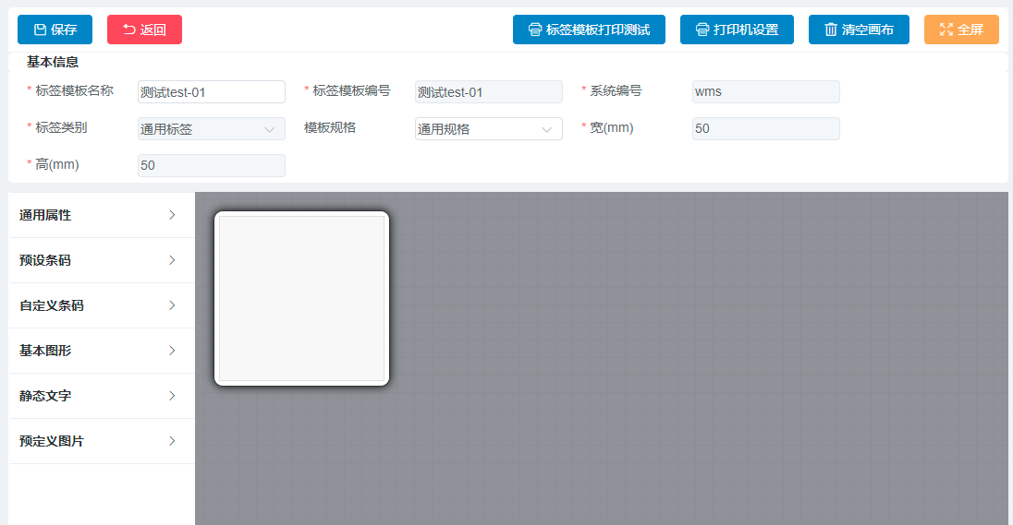
 |  |  |  |  |  |  |  |  | 页面说明：标签打印模板
 |  |  |  |  |  |  |  |  | 1. 标签类别：数据字典保留通用属性；

 |  |  |  |  |  |  |  |  | 2. 左侧列表通用属性展开预设：料号、打印日期

 |  |  |  |  |  |  |  |  | 3. 左侧列表预设条码展开预设： Tooling_SN

 |  |  |  |  |  |  |  |  | 4. 系统编号： 默认EMS；

 |  |  |  |  |  |  |  | [画面3项目概述]

 |  |  |  |  |  |  |  |  | 页面说明：打印机场景设置

 |  |  |  |  |  |  |  |  | 1. 查询条件： 打印机编码、打印机名称支持模糊查询， 使用场景： 数据字典： 字典项： Tooling编号打印
 |  |  |  |  |  |  |  |  | 2. 新增： 默认可用， 点击新增跳转到新增页面；
 |  |  |  |  |  |  |  |  | 3. 删除： 默认禁用， 勾选状态=制单明细行时，可用；点击进行二次删除确认提示， 删除勾选的行；
 |  |  |  |  |  |  |  |  | 4. 启用： 默认禁用， 勾选状态=制单或停用时， 可用， 点击将勾选的行的状态=启用；
 |  |  |  |  |  |  |  |  | 5. 停用： 默认禁用， 勾选状态=启用时， 可用； 点击将勾选的行的状态=停用；
 |  |  |  |  |  |  |  |  | 6. 明细操作：
 |  |  |  |  |  |  |  |  | 6.1 修改： 状态=制单和停用时，可用；点击跳转到修改页面；
 |  |  |  |  |  |  |  |  | 6.2 浏览：默认可用， 点击进入浏览页面
 |  |  |  |  |  |  |  |  | 6.3 删除： 状态=制单时， 可用；点击进行二次删除确认提示，删除当前行

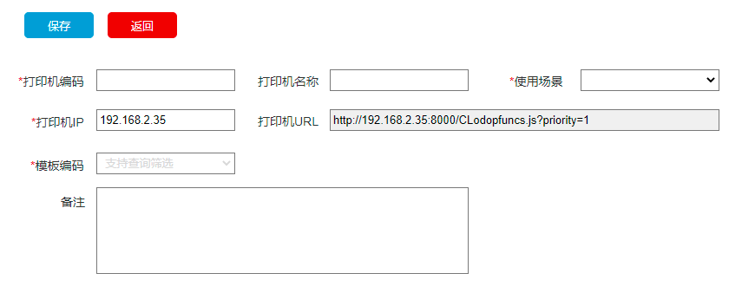
 |  |  |  |  |  |  |  |  | 1. 打印机编码： 必录， 手动录入， 卡控唯一性， 长度50
 |  |  |  |  |  |  |  |  | 2. 打印机名称： 非必录， 手动录入， 长度100； 若打印机名称有值， 则打印时默认找对应IP上的这个名称的打印机， 若找不到， 则取默认打印机；
 |  |  |  |  |  |  |  |  | 3. 使用场景： 必录， 数据字典： 字典项： Tooling编号打印

 |  |  |  |  |  |  |  |  | 4. 输入打印机IP； 打印机URL自动带出；格式如原型图；

 |  |  |  |  |  |  |  |  | 5. 模板编码： 必录， 使用场景有值时可用，否则清空禁用； 筛选对应使用场景下的启用的打印模板；显示模板名称；

 |  |  |  |  |  |  |  |  | 6. 保存： 校验必录项不能为空；校验IP的合法性；保存成功跳转列表页面并提示成功， 否则停留当前页面， 并提示详细错误信息；

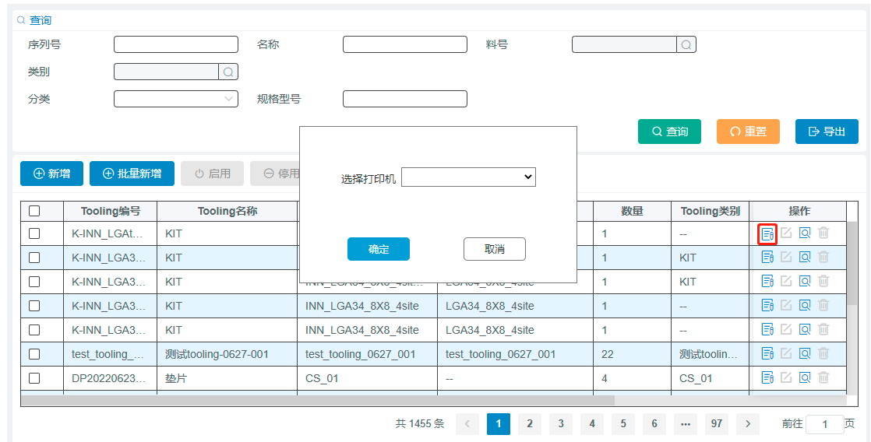
 |  |  |  |  |  |  |  | [画面4项目概述]

 |  |  |  |  |  |  |  |  | 页面说明：Tooling建档打印

 |  |  |  |  |  |  |  |  | 1. 点击Tooling建档列表中的标签打印功能， 在选择打印机中展示启用的打印机场景设置中的打印机编码（筛选模板必须是启用的）

 |  |  |  |  |  |  |  |  | 2. 确定： 默认置灰禁用， 选择打印机后， 亮显可用； 点击确定， 根据选择打印机对应的模板打印标签；打印成功，关闭页面； 否则停留当前页面，并提示具体报错信息

 |  |  |  |  |  |  |  |  | 3. 点击取消， 关闭弹窗页面；

